상품제안서
크린랲 크린랩 청소용품 원형 물걸레청소포 (210mm) 20매 | 상품코드: F28711

 |  |  |  |  |  |  | 02-412-0044 | www.easy1.co.kr
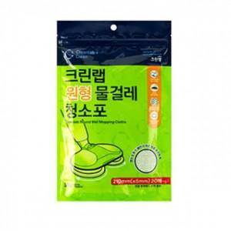

【상세/제작정보】 | 기본수량 미만 인쇄시 비용 추가. 스티커 제작및 부착 비용 별도 문의.

【인쇄/포장옵션】 | / 포장불가능

【공급단가】 | 수량 | 90~ | 270~ | 450~ | 1,000~ | 3,000~
*VAT별도 | 단가 | 4,520원 | 4,440원 | 4,330원 | 4,260원 | 4,140원

【상품 URL】 | https://easy1.co.kr:443/src/goods_detail.php?gdno=28711

